CAPA
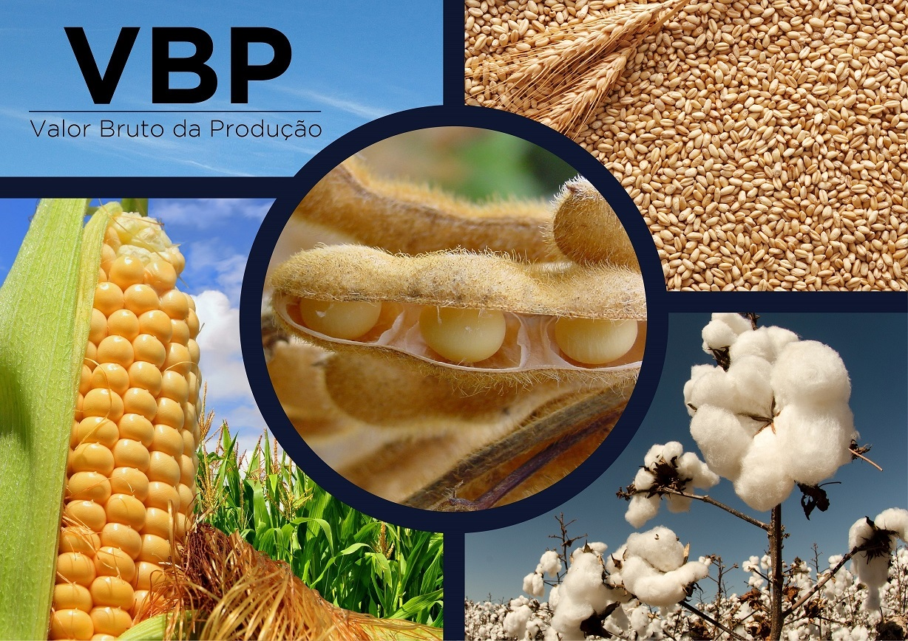

janeiro/2019

Arroz
VALOR BRUTO DA PRODUÇÃO
ARROZ
(valores em Reais*)

 | 2010 | 2011 | 2012 | 2013 | 2014 | 2015 | 2016 | 2017 | 2018 | 2019
REGIÃO NORTE | 1,229,278,669 | 971,785,246 | 907,090,790 | 988,732,137 | 1,011,939,976 | 971,198,486 | 971,701,717 | 1,003,487,655 | 809,050,499 | 815,190,171
RO | 177,611,739 | 142,805,374 | 212,151,072 | 132,400,445 | 141,285,078 | 118,060,162 | 141,388,566 | 102,644,453 | 92,865,258 | 103,347,791
AC | 40,315,767 | 20,070,648 | 16,290,099 | 16,261,778 | 7,848,356 | 6,895,151 | 6,523,265 | 9,211,933 | 7,650,538 | -
AM | 13,252,566 | 9,365,063 | 11,454,003 | 8,655,990 | 7,454,366 | 3,956,219 | 838,048 | 4,302,656 | 10,055,651 | 12,326,178
RR | 91,073,425 | 90,502,175 | 94,664,126 | 94,010,533 | 82,373,159 | 51,156,733 | 69,127,165 | 50,908,992 | 43,473,217 | 43,633,600
PA | 415,753,862 | 311,328,563 | 261,174,799 | 218,142,144 | 235,216,786 | 190,008,928 | 211,000,022 | 184,044,297 | 92,782,779 | 71,799,464
AP | 4,573,857 | 2,394,515 | 2,342,622 | 2,522,597 | 2,276,966 | 1,544,267 | 1,342,513 | 1,305,279 | 703,340 | 767,024
TO | 486,697,455 | 395,318,908 | 309,014,069 | 516,738,649 | 535,485,263 | 599,577,027 | 541,482,138 | 651,070,045 | 561,519,716 | 583,316,114
REGIÃO NORDESTE | 952,130,670 | 985,206,293 | 627,707,427 | 734,292,041 | 888,486,294 | 477,246,967 | 277,533,962 | 428,887,272 | 150,869,136 | 124,091,864
MA | 609,377,557 | 598,287,204 | 389,676,590 | 508,103,769 | 615,082,682 | 303,531,430 | 155,756,121 | 234,358,064 | - | -
PI | 116,735,604 | 229,579,273 | 115,979,327 | 95,406,933 | 151,213,406 | 96,463,591 | 44,499,410 | 104,654,170 | 86,067,883 | 55,991,612
CE | 93,591,975 | 78,994,473 | 45,432,675 | 52,001,380 | 41,702,119 | 23,744,067 | 14,707,276 | 19,079,812 | 15,478,638 | 15,709,200
RN | 5,325,837 | 2,685,271 | 1,623,863 | 3,683,625 | 4,097,072 | 2,347,286 | 3,319,446 | 3,629,507 | 2,564,873 | 2,536,211
PB | 765,912 | 3,661,503 | 123,343 | 186,820 | 1,057,275 | 347,460 | 147,349 | 705,994 | 1,557,455 | 2,734,909
PE | 19,333,956 | 11,631,949 | 13,002,441 | 13,003,512 | 3,308,045 | 1,761,429 | 2,258,329 | 3,511,867 | 2,583,404 | 2,668,965
AL | 17,992,775 | 15,079,611 | 16,511,051 | 12,648,870 | 17,613,220 | 16,698,350 | 15,603,649 | 18,718,841 | 16,565,122 | 18,379,940
SE | 52,745,461 | 16,035,557 | 23,657,823 | 32,604,827 | 43,709,789 | 24,287,456 | 33,826,837 | 37,519,037 | 19,058,997 | 23,182,027
BA | 36,261,593 | 29,251,452 | 21,700,314 | 16,652,305 | 10,702,685 | 8,065,899 | 7,415,545 | 6,709,981 | 6,992,764 | 2,889,000
REGIÃO SUDESTE | 223,715,280 | 163,900,431 | 169,428,385 | 121,894,199 | 107,631,453 | 84,994,514 | 79,292,202 | 56,859,472 | 50,989,766 | 46,635,303
MG | 119,178,506 | 70,145,842 | 55,105,753 | 44,751,289 | 40,539,012 | 23,712,217 | 15,638,440 | 18,375,789 | 9,970,403 | 11,749,231
ES | 3,909,160 | 2,718,235 | 2,491,698 | 2,334,721 | 1,434,499 | 754,760 | 502,419 | 218,182 | 341,983 | 334,922
RJ | 16,557,117 | 5,717,929 | 4,797,939 | 3,529,525 | 2,994,740 | 665,965 | 875,908 | 1,631,649 | 319,474 | 813,683
SP | 84,070,496 | 85,318,426 | 107,032,994 | 71,278,664 | 62,663,203 | 59,861,572 | 62,275,434 | 36,633,853 | 40,357,906 | 33,737,467
REGIÃO SUL | 7,395,995,150 | 6,836,751,966 | 7,294,180,202 | 9,875,897,743 | 9,634,180,408 | 9,245,400,719 | 8,546,391,016 | 8,733,297,821 | 7,893,508,919 | 7,672,577,212
PR | 192,106,009 | 162,299,580 | 157,808,446 | 185,551,243 | 172,848,253 | 158,197,586 | 121,768,632 | 157,535,712 | 110,611,316 | 140,144,981
SC | 964,003,236 | 649,553,978 | 913,058,671 | 1,077,637,519 | 1,134,229,952 | 1,040,611,638 | 1,022,728,881 | 988,606,056 | 828,460,427 | 852,830,940
RS | 6,239,885,905 | 6,024,898,407 | 6,223,313,085 | 8,612,708,980 | 8,327,102,203 | 8,046,591,495 | 7,401,893,503 | 7,587,156,053 | 6,954,437,176 | 6,679,601,291
REGIÃO CENTRO-OESTE | 1,046,717,402 | 801,062,093 | 643,069,422 | 690,439,588 | 758,559,401 | 694,364,276 | 665,952,429 | 733,188,048 | 537,242,973 | 480,538,338
MS | 147,367,428 | 133,066,723 | 94,097,992 | 101,151,910 | 98,518,349 | 95,828,511 | 77,635,548 | 91,936,213 | 65,538,510 | 53,602,113
MT | 659,613,872 | 497,710,129 | 387,075,818 | 434,493,117 | 527,026,611 | 493,392,430 | 477,606,589 | 521,080,672 | 362,610,058 | 328,099,915
GO | 239,690,653 | 170,057,031 | 161,840,596 | 154,778,729 | 133,014,441 | 105,143,335 | 110,710,291 | 120,171,163 | 109,094,405 | 98,836,311
DF | 45,449 | 228,210 | 55,016 | 15,832 | - | - | - | - | - | -
BRASIL | 11,606,094,982 | 11,391,055,476 | 10,248,867,084 | 12,436,242,828 | 12,758,138,754 | 11,872,710,166 | 10,869,231,565 | 11,864,375,981 | 9,885,798,910 | 9,672,958,994
Fonte Produção - IBGE - Levantamento Sistemático da Produção Agrícola - LSPA, janeiro/2019;
Fonte preços: CONAB Preços Recebidos pelos Produtores média anual para os anos fechados e para 2019 preços médios de janeiro.
OBS: Devido a descontinuidade da informação de preços pela FGV-FGVDados, comunicado da FGV em 24/04/2017, foram usados preços da FGV até dez/2016. A partir desta data passaram a ser substituídos pelos preços da Conab.
* Valores deflacionados pelo IGP-DI da FGV - janeiro/2019. Elaboração CGEA/DCEE/SPA/MAPA.
REGIÃO NORTE | 815,190,171
REGIÃO NORDESTE | 124,091,864
REGIÃO SUDESTE | 46,635,303
REGIÃO SUL | 7,672,577,212
REGIÃO CENTRO-OESTE | 480,538,338
BRASIL | 9,672,958,994
RO | 103,347,791
AC | 0
AM | 12,326,178
RR | 43,633,600
PA | 71,799,464
AP | 767,024
TO | 583,316,114
MA | 0
PI | 55,991,612
CE | 15,709,200
RN | 2,536,211
PB | 2,734,909
PE | 2,668,965
AL | 18,379,940
SE | 23,182,027
BA | 2,889,000
MG | 11,749,231
ES | 334,922
RJ | 813,683
SP | 33,737,467
PR | 140,144,981
SC | 852,830,940
RS | 6,679,601,291
MS | 53,602,113
MT | 328,099,915
GO | 98,836,311
DF | 0
BRASIL | 9,672,958,994

